Deckblatt
 | 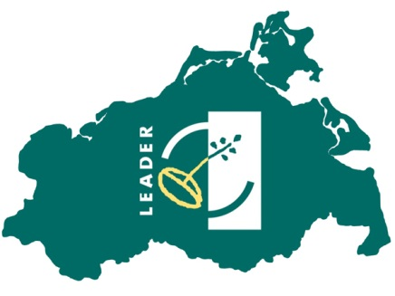
Tätigkeitsbericht
für das Jahr …. | 2018

Name der LAG | Vorpommersche Küste
Internetadresse der LAG | http://www.vorpommersche-kueste.de

Anschrift
c/o | Landkreis Vorpommern-Greifswald
Straße, Nr. | Mühlenstraße 18e
PLZ, Ort | 17389 Anklam

LAG-Vorsitzende/r
Vorname Name | Martin Schröter
Institution | HOP Transnationales Netzwerk Odermündung e.V.
Telefon | 03836-2374383
Mail | martin@post-aus Wolgast.de

Regionalmanagement
Vorname Name | Berit Müller
Institution | Landkreis Vorpommern-Greifswald
Telefon | 03834 8760 3120
Mail | Berit.Mueller@kreis-vg.de
Anzahl Personen, die im Regionalmanagement arbeiten | 2
wöchentliche Stundenanzahl 1. Person | 40.0
wöchentliche Stundenanzahl 2. Person | 32.0
wöchentliche Stundenanzahl 3. Person

Datum | 2018-12-31

